MATCH理解
查找位置--行号： |  | 相对
 |  | 1 |  | 查找位置--列号： |  |  |  |  |  |  | 知识点：MATCH函数。
 | 400 | 2 |  |  |  |  |  |  |  |  | 特点:给出一个查找值，返回在指定范围的相对行号或列号。
 |  | 3 |  | 1000 |  | 中国 |  |  | 200 |  | 样张：
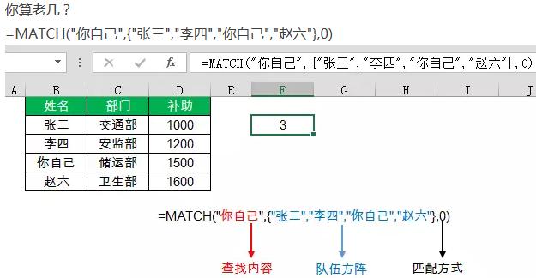
 | 100 | 4 | 相对 | 1 | 2 | 3 | 4 | 5 | 6 | 7
 |  | 5 |  |  |  |  |  |  | =MATCH(200,F4:L4,0)
 |  | 6
 | 100 | 7 | =MATCH(100,C2:C14,0)
 |  | 8
 | 200 | 9
 | 400 | 10
 |  | 11
 |  | 12
 |  | 13
 |  |  |  |  |  |  | 100
 |  |  |  |  |  |  | 4 | 0 |  |  | MATCH(lookup_value, lookup_array, [match_type])
 |  |  |  |  |  |  | 4 | -1 |  |  | 0：任何排序 | 在单元格区域中搜索指定项，然后返回该项在单元格区域中的相对位置
 |  |  |  |  |  |  | 7 | 1 |  |  | 1：升序
 |  |  |  |  |  |  |  |  |  |  | -1：降序

indirect二级组合框
省直辖市自治区 | 关联的市/区
陕西省 | 玉溪市 | 作业：INDIRECT函数的使用，数据验证，批量定义名称。
 |  | 方法：
 |  | 1.定义名称: 以第1行文本命名名称，先按住ctrl选择这些长短不一的列，选择“定义名称”里的“根据所选内容创建”，勾选“首行”
 |  | 2.设置A2单元格数据验证: =省直辖市自治区，B2的数据验证:=INDIRECT(A2)，如图8-4所示；

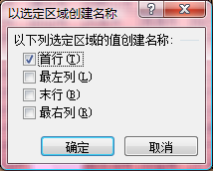
 |  |  | 1、创建名称管理器
 |  |  | 2、F5查找定位
 |  |  | 3、indirect

